角色表第二页
 |  |  | 手动武器
 |  |  | 武器 |  |  | 伤害值 |  | 攻击距离 | 挡开 | 注释 | 价值 | 重量

角色表

角色名

长距离武器
武器 | 伤害值 | 精确值 | 距离 | 每轮射数 | 射数 | 力量值 | 体积 | 后坐力 | 合法程度 | 注释 | 价值 | 重量

速度/距离表 |  |  | 攻击部位 |  |  | 盔甲和随身物品
速度/距离 | 直线距离 |  | 加减值 | 躯干 |  | 物件 |  |  | 放置的地方 |  | 价值 | 重量
0 | 1英尺 |  | 0 | 躯干
0 | 1码 |  | -2 | 四肢
0 | 2码 |  | -3 | 胯下
-1 | 3码 |  | -4 | 手
-2 | 5码 |  | -5 | 脸
-4 | 10码 |  | -7 | 头部
-5 | 15码 |  | 捅或刺可以伤及内 脏，减值为-3，或伤 及眼睛，减值为-9。
-6 | 20码
-7 | 30码
-8 | 50码
-9 | 70码
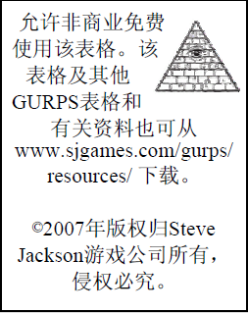
-10 | 100码
-11 | 150码
-12 | 200码
-13 | 300码
-14 | 500码
-15 | 700码

角色注释

总点数
基本属性/具体特点
优势/长处/技术水平/语言/
文化了解程度
劣势/怪癖
技能/技术
其他

